Sheet1
中医院针灸科文化宣传广告制作预算清单
编号 | 材料名称 | 规格(cm) | 单位 | 数量 | 单价 （元） | 金额 （元） | 备注
1 | 荣誉墙 木作造型基层、宣绒布UV打底、20mm厚PVC板UV打印、膜切、镀晶膜 双层叠加、亚克力立体字 牌匾实木底板、砂金材质 | 墙面650X280 牌匾 40X60X18块 | 套 | 1
2 | 形象墙 木作造型基层、宣绒布UV打印、20mm厚PVC板UV打印、膜切、镀晶膜 双层叠加、亚克力立体字 | 360X250 | 套 | 1
3 | 门头 牌匾采用3cm香樟木凹雕金漆字、格栅采用2cm厚实木烤漆 | 220X280 | 套 | 1
4 | 流派传承谱系 木作造型基层、宣绒布UV打底、20mm厚PVC板UV打印、膜切、镀晶膜 双层叠加、亚克力立体字 | 640X300 | 套 | 1 |  |  | 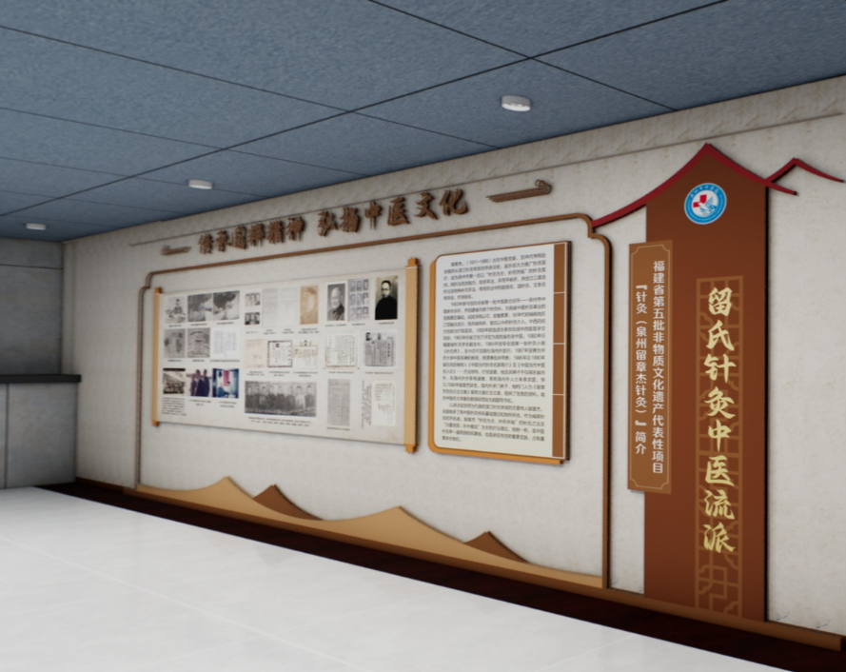
5 | 非遗建设 木作造型基层、宣绒布UV打底、20mm厚PVC板UV打印、膜切、镀晶膜 双层叠加、亚克力立体字 | 400X300 | 套 | 1
6 | 张永树从医实录 木作造型基层、贴宣绒布UV打印、20mm厚PVC板UV打印、膜切、镀晶膜 双层叠加、亚克力立体字 | 500X180 | 套 | 1
7 | 苏稼夫从医实录 木作造型基层、贴宣绒布UV打印、20mm厚PVC板UV打印、膜切、镀晶膜 双层叠加、亚克力立体字 | 640X180 | 套 | 1 |  |  | 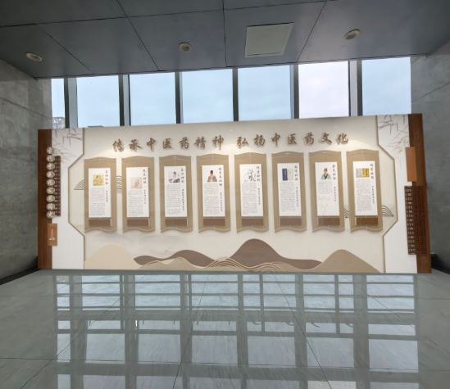
8 | 我科特色疗法 木作造型基层、贴宣绒布UV打印、20mm厚PVC板UV打印、膜切、镀晶膜 双层叠加、亚克力立体字 | 540X180 | 套 | 1
9 | 科室名牌 国家级重点专科 牌匾采用4cm香樟木凹雕金漆字 | 240X40 | 套 | 1
10 | 针灸新技术针法 木作造型基层、宣绒布UV打底20mm厚PVC板UV打印、膜切、镀晶膜 双层叠加、亚克力立体字 | 730X260 | 套 | 1
11 | 针灸新技术针法 木作造型基层、宣绒布UV打底、20mm厚PVC板UV打印、膜切、镀晶膜 双层叠加、亚克力立体字 | 650X260 | 套 | 1
 |  |  |  |  | 合计 | 0

